BDI
QUADRO DE COMPOSIÇÃO DE BENEFÍCIOS E DESPESAS INDIRETAS - BDI
PREFEITURA MUNICIPAL DE SANTA CECÍLIA/SC
CNPJ Nº 85.997.237/0001-41
RUA JOÃO GOETTEN SOBRINHO, 555, CENTRO
EMPREENDIMENTO: REFORMA DO TELHADO DO PRÉDIO EEB DILMA GRIMES EVARISTO
CALCULO DE BENEFÍCIOS E DESPESAS INDIRETAS (BDI)
Em atenção ao estabelecido pelo Acordão 2622/2013-TCU- Fica indicado a utilização dos seguintes parametros para Taxas de BDI

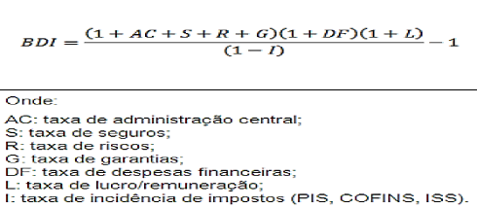
VALORES DE BDI POR TIPO DE OBRA
TIPO DE OBRA | 1º Quartil | Médio | 3º Quartil
Const. de Edifícios | 20.34% | 22.12% | 25.00%

PARCELA DO BDI | 1º Quartil | Médio | 3º Quartil
Administração Central | 3.00% | 4.00% | 5.50%
Seguro e Garantia | 0.80% | 0.80% | 1.00%
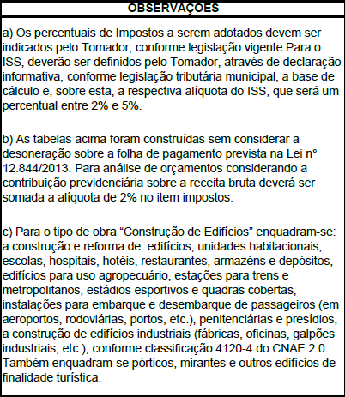
Riscos | 0.97% | 1.27% | 1.27%
Despesas Financeiras | 0.59% | 1.23% | 1.39%
Lucro | 6.16% | 7.40% | 8.96%
Impostos: PIS, COFINS e ISSQN | Conforme Legislação Especifica

PARÂMETRO | % | VERIFICAÇÃO | Calculo do BDI
Administração Central | 3.00% | OK | 22.47%
Seguro e Garantia | 0.80%
Riscos | 0.97% |  | Valor de BDI para Tabela SINAPI NÃO DESONERADA
Despesas Financeiras | 0.59%
Lucro | 6.16%
Impostos: PIS e COFINS | 3.65%
Impostos: ISS (Munic.) | 5.00%
Impostos: CPRB | 0.00%

SANTA CECÍLIA/SC |  |  | RESPONSÁVEL TÉCNICO
14 DE DEZEMBRO DE 2023 |  |  | ALINE ANTUNES RODRIGUES
 |  |  | ENGENHEIRA CIVIL
 |  |  | CREA/SC 184695-7

